Bénin
 | Bénin - COURBE DES TAUX 10/02/2023

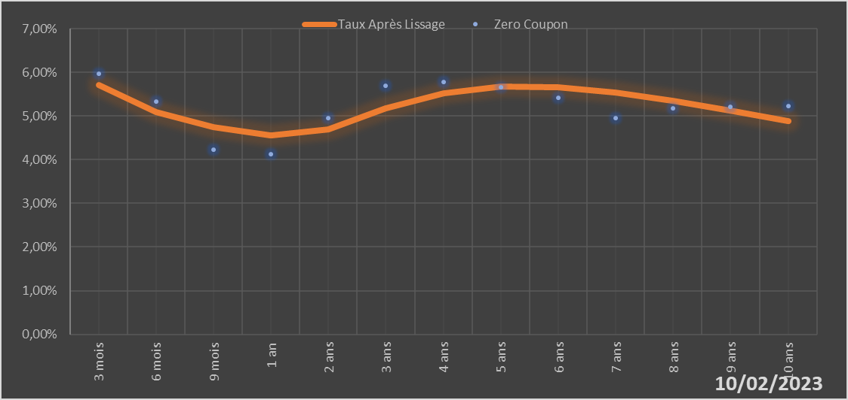

 |  | Maturité | Zero Coupon | Taux Après Lissage
 |  | 3 mois | 5.9724% | 5.7030%
 |  | 6 mois | 5.3251% | 5.0969%
 |  | 9 mois | 4.2368% | 4.7390%
 |  | 1 an | 4.1310% | 4.5561%
 |  | 2 ans | 4.9513% | 4.6866%
 |  | 3 ans | 5.6936% | 5.1684%
 |  | 4 ans | 5.7842% | 5.5208%
 |  | 5 ans | 5.6563% | 5.6744%
 |  | 6 ans | 5.4255% | 5.6649%
 |  | 7 ans | 4.9510% | 5.5432%
 |  | 8 ans | 5.1765% | 5.3519%
 |  | 9 ans | 5.2030% | 5.1221%
 |  | 10 ans | 5.2292% | 4.8752%

2023-02-10
oui

Bénin

Burkina
 | Burkina - COURBE DES TAUX 10/02/2023

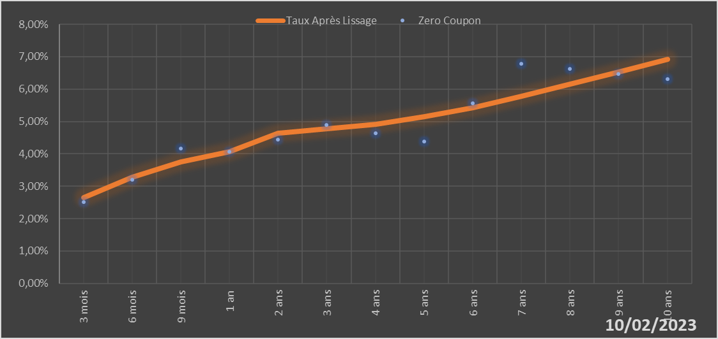

 |  | Maturité | Zero Coupon | Taux Après Lissage
 |  | 3 mois | 2.5111% | 2.6399%
 |  | 6 mois | 3.1952% | 3.2849%
 |  | 9 mois | 4.1612% | 3.7436%
 |  | 1 an | 4.0598% | 4.0667%
 |  | 2 ans | 4.4472% | 4.6278%
 |  | 3 ans | 4.8997% | 4.7805%
 |  | 4 ans | 4.6397% | 4.9208%
 |  | 5 ans | 4.3793% | 5.1390%
 |  | 6 ans | 5.5554% | 5.4333%
 |  | 7 ans | 6.7781% | 5.7798%
 |  | 8 ans | 6.6153% | 6.1535%
 |  | 9 ans | 6.4605% | 6.5350%
 |  | 10 ans | 6.3125% | 6.9106%

2023-02-10
oui

Burkina

Cote d'ivoire
 | Cote d'ivoire - COURBE DES TAUX 10/02/2023

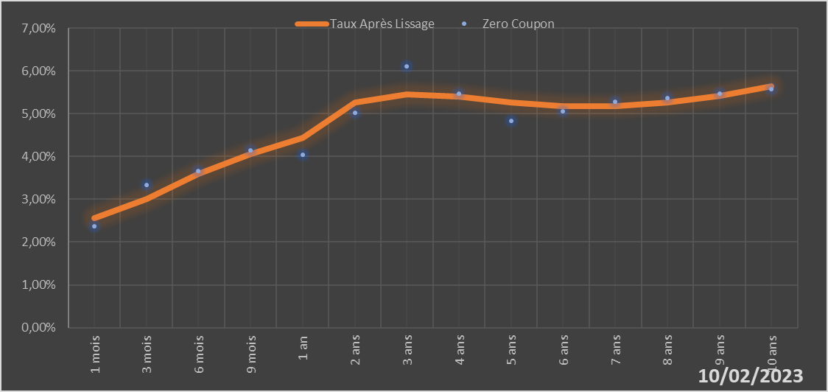

 |  | Maturité | Zero Coupon | Taux Après Lissage
 |  | 1 mois | 2.3744% | 2.5535%
 |  | 3 mois | 3.3386% | 3.0105%
 |  | 6 mois | 3.6586% | 3.5909%
 |  | 9 mois | 4.1369% | 4.0616%
 |  | 1 an | 4.0370% | 4.4385%
 |  | 2 ans | 5.0276% | 5.2686%
 |  | 3 ans | 6.1109% | 5.4603%
 |  | 4 ans | 5.4652% | 5.3920%
 |  | 5 ans | 4.8261% | 5.2660%
 |  | 6 ans | 5.0522% | 5.1807%
 |  | 7 ans | 5.2824% | 5.1754%
 |  | 8 ans | 5.3743% | 5.2572%
 |  | 9 ans | 5.4682% | 5.4174%
 |  | 10 ans | 5.5642% | 5.6408%

2023-02-10
oui

Cote d'ivoire

Guinée-Bissau
 | Guinée-Bissau - COURBE DES TAUX 10/02/2023

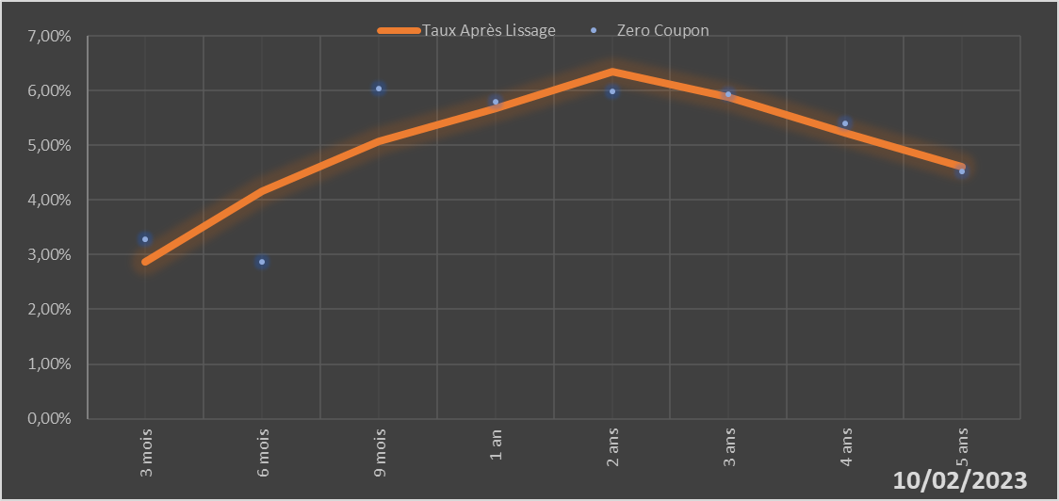
 |  | Maturité | Zero Coupon | Taux Après Lissage
 |  | 3 mois | 3.2836% | 2.8634%
 |  | 6 mois | 2.8614% | 4.1689%
 |  | 9 mois | 6.0413% | 5.0712%
 |  | 1 an | 5.8025% | 5.6710%
 |  | 2 ans | 5.9897% | 6.3388%
 |  | 3 ans | 5.9318% | 5.8818%
 |  | 4 ans | 5.3979% | 5.2198%
 |  | 5 ans | 4.5204% | 4.6148%

2023-02-10
oui

Guinée-Bissau

Mali
 | Mali - COURBE DES TAUX 10/02/2023

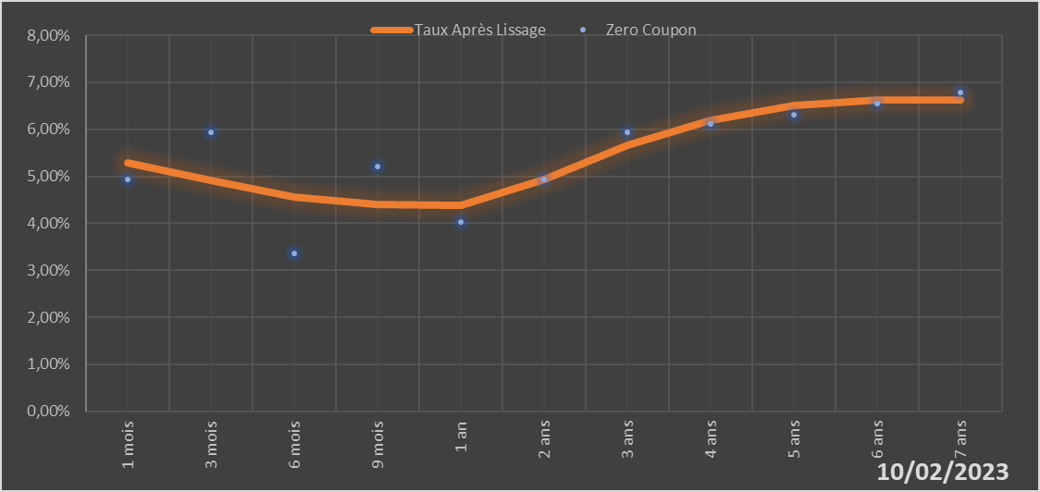

 |  | Maturité | Zero Coupon | Taux Après Lissage
 |  | 1 mois | 4.9243% | 5.2806%
 |  | 3 mois | 5.9292% | 4.9031%
 |  | 6 mois | 3.3489% | 4.5546%
 |  | 9 mois | 5.2054% | 4.3993%
 |  | 1 an | 4.0177% | 4.3784%
 |  | 2 ans | 4.9328% | 4.9252%
 |  | 3 ans | 5.9419% | 5.6545%
 |  | 4 ans | 6.1200% | 6.1920%
 |  | 5 ans | 6.3091% | 6.5015%
 |  | 6 ans | 6.5427% | 6.6303%
 |  | 7 ans | 6.7852% | 6.6339%

2023-02-10
oui

Mali

Niger
 | Niger - COURBE DES TAUX 10/02/2023

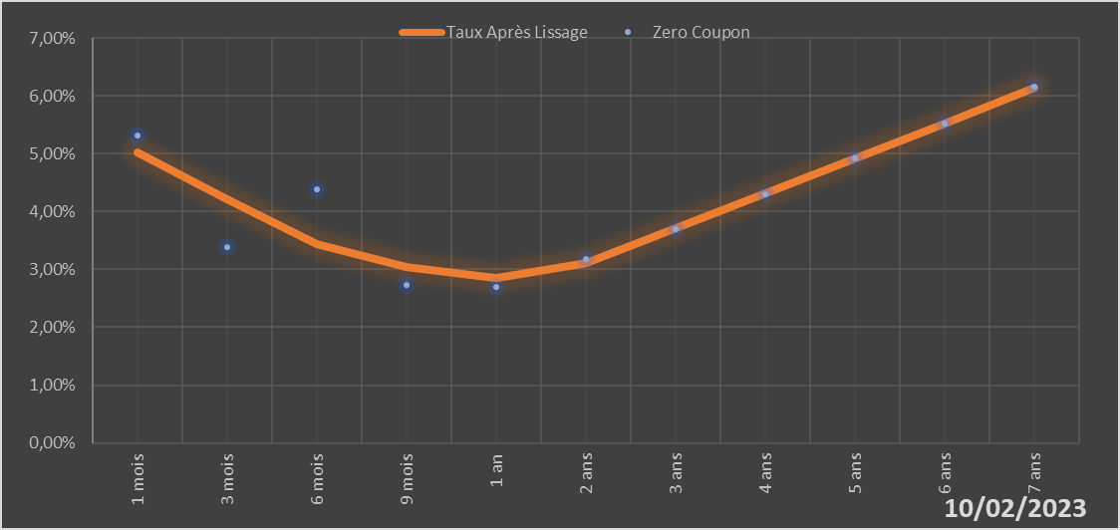

 |  | Maturité | Zero Coupon | Taux Après Lissage
 |  | 1 mois | 5.3171% | 5.0287%
 |  | 3 mois | 3.3874% | 4.2159%
 |  | 6 mois | 4.3810% | 3.4428%
 |  | 9 mois | 2.7339% | 3.0332%
 |  | 1 an | 2.6998% | 2.8543%
 |  | 2 ans | 3.1754% | 3.1035%
 |  | 3 ans | 3.7042% | 3.7092%
 |  | 4 ans | 4.3023% | 4.3156%
 |  | 5 ans | 4.9159% | 4.9175%
 |  | 6 ans | 5.5223% | 5.5276%
 |  | 7 ans | 6.1504% | 6.1425%

2023-02-10
oui

Niger

Sénégal
 | Sénégal - COURBE DES TAUX 10/02/2023

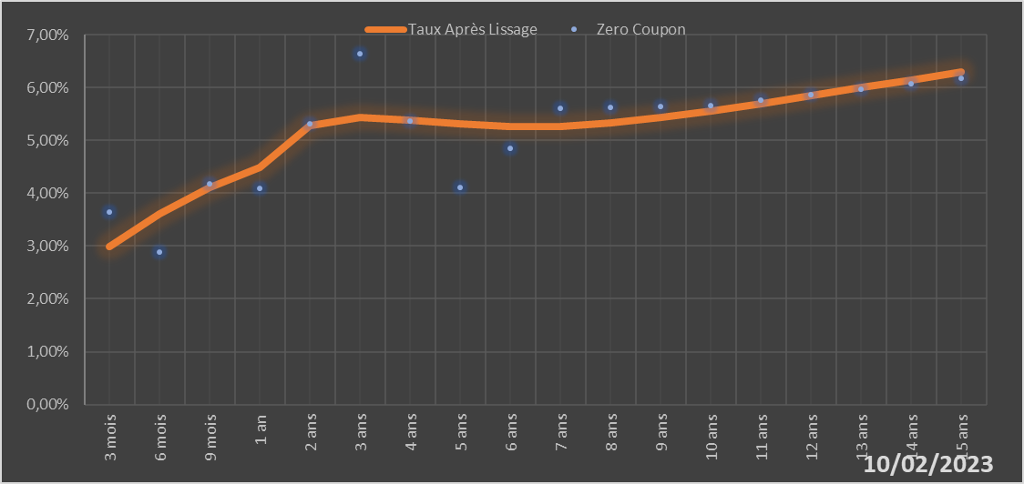
 |  | Maturité | Zero Coupon | Taux Après Lissage
 |  | 3 mois | 3.6439% | 2.9956%
 |  | 6 mois | 2.8866% | 3.6135%
 |  | 9 mois | 4.1859% | 4.1010%
 |  | 1 an | 4.0831% | 4.4810%
 |  | 2 ans | 5.3055% | 5.2719%
 |  | 3 ans | 6.6347% | 5.4397%
 |  | 4 ans | 5.3690% | 5.3914%
 |  | 5 ans | 4.1069% | 5.3086%
 |  | 6 ans | 4.8530% | 5.2620%
 |  | 7 ans | 5.6086% | 5.2702%
 |  | 8 ans | 5.6235% | 5.3293%
 |  | 9 ans | 5.6411% | 5.4282%
 |  | 10 ans | 5.6609% | 5.5541%
 |  | 11 ans | 5.7575% | 5.6963%
 |  | 12 ans | 5.8570% | 5.8462%
 |  | 13 ans | 5.9598% | 5.9974%
 |  | 14 ans | 6.0662% | 6.1458%
 |  | 15 ans | 6.1766% | 6.2886%

2023-02-10
oui

Sénégal

Togo
 | Togo - COURBE DES TAUX 10/02/2023

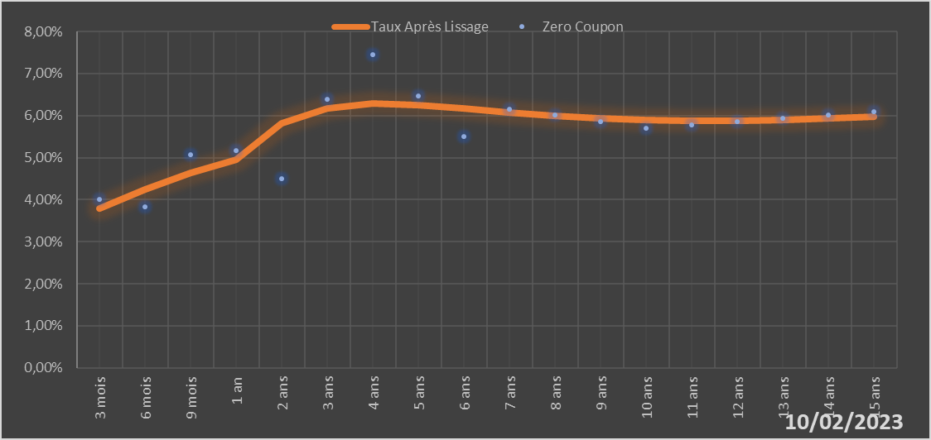
 |  | Maturité | Zero Coupon | Taux Après Lissage
 |  | 3 mois | 4.0150% | 3.7905%
 |  | 6 mois | 3.8294% | 4.2450%
 |  | 9 mois | 5.0716% | 4.6320%
 |  | 1 an | 5.1601% | 4.9599%
 |  | 2 ans | 4.5043% | 5.8141%
 |  | 3 ans | 6.3912% | 6.1809%
 |  | 4 ans | 7.4428% | 6.2821%
 |  | 5 ans | 6.4666% | 6.2515%
 |  | 6 ans | 5.5025% | 6.1675%
 |  | 7 ans | 6.1544% | 6.0734%
 |  | 8 ans | 6.0054% | 5.9911%
 |  | 9 ans | 5.8555% | 5.9304%
 |  | 10 ans | 5.7044% | 5.8935%
 |  | 11 ans | 5.7821% | 5.8790%
 |  | 12 ans | 5.8596% | 5.8839%
 |  | 13 ans | 5.9377% | 5.9044%
 |  | 14 ans | 6.0168% | 5.9369%
 |  | 15 ans | 6.0973% | 5.9780%

2023-02-10
oui

Togo

